Planilha1
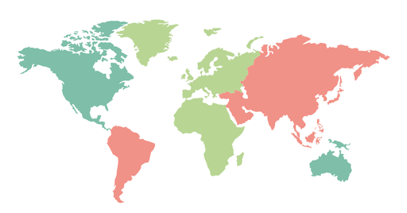
País | X | Y | População
 | 30 | 25 | 214326223
 | 15 | 65 | 331893745
 | 50 | 60 | 59109668
 | 45 | 70 | 55268100

